Cemig GT (Índice)
RESULTADOS 1T23

1.0 Dados operacionais
2.0 Dados Financeiros
3.0 Balanço Patrimonial

2.1 Receita Operacional
3.1 Ativo
1.1 Balanço de energia

1.2 Venda da energia por . . classe de consumo
2.2 Custos e despesas
operacionais
3.2 Passivo

2.3 LAJIDA
4.0 Demonstrações do Resultado
2.4 Resultado Financeiro
4.1 DRE

2.5 Endividamento

2.6 Investimentos
5.0 Demonstração do Fluxos de caixa

1.1 Balanço de Energia
1.1 BALANÇO DE ENERGIA ELETRICA
Fornecimento Bruto de Energia Elétrica

VOLTAR

RECURSOS TOTAIS |  | REQUISITOS TOTAIS
9.357 GWh |  | 6.160 GWh
Geração - Centro de Gravidade | 955 | Energia Comercializada | 6,160
Cemig | 980 | Vendas no ACR e Leilão de ajuste | 689
Contratos de Compra | (25) | Contratos Bilaterais | 4,664
 |  | Vendas na CCEE | 806
 |  | Vendas no MRE | -
Contratos de Compra | 6,241

Compras na CCE | 945

Compra no MRE | 1,216

1.2 Mercado de energia
1.2 VENDA DE ENERGIA POR CLASSE DE CONSUMO
Fornecimento Bruto de Energia Elétrica

VOLTAR

(Em milhares de Reais)

 | Consolidado
 | Jan a Mar/2023 |  | Jan a Mar/2022
 | MWh | R$ | MWh | R$
Industrial | 2,883,714 | 889,170 | 3,561,728 | 1,002,414
Comercial | 956,466 | 246,665 | 1,055,478 | 262,023
Rural | 3,410 | 1,022 | 5,101 | 1,110
Subtotal | 3,843,590 | 1,136,857 | 4,622,307 | 1,265,547
Fornec. não faturado, líquido | - | (31,694) | - | 99,995
 | 3,843,590 | 1,105,163 | 4,622,307 | 1,365,542
Suprim. outras concessionárias | 2,488,264 | 505,322 | 2,277,146 | 647,906
Suprimento não faturado líquido | - | (29,625) | - | 4,067
 | 6,331,854 | 1,580,860 | 6,899,453 | 2,017,515

2.1 Receita
2.1 RECEITA OPERACIONAL

VOLTAR

(Em milhares de Reais)

 | Trimestre
 | Jan a Mar/2023 | Jan a Mar/2022
Fornecimento bruto de energia elétrica – com impostos | 1,580,860 | 2,017,515
Receita de transmissão
Receita de operação e manutenção | 174,253 | 151,845
Receita de construção | 39,404 | 68,395
Remuneração financeira do ativo de contrato da transmissão | 174,875 | 188,542
Receita de atualização da bonificação pela outorga | 134,764 | 131,595
Transações com energia na CCEE | 22,565 | 22,576
Receita de indenização da geração | 22,477 | -
Outras receitas operacionais | 26,222 | 36,455
Tributos e encargos incidentes sobre as receitas | (419,380) | (492,759)
 | 1,756,040 | 2,124,164

2.2 Custos Despesas operaci
2.2 CUSTOS E DESPESAS OPERACIONAIS

VOLTAR

(Em milhares de Reais)
 | Trimestre
 | Jan a Mar/2023 | Jan a Mar/2022
Pessoal | 85,779 | 81,067
Participação dos empregados no resultado | 9,512 | 9,396
Obrigações Pós-emprego | 12,766 | 32,231
Materiais | 3,458 | 3,537
Serviços de terceiros | 52,547 | 45,080
Depreciação e amortização | 81,145 | 81,877
Provisões para contingências | 9,375 | 16,385
Perdas (reversões) de créditos esperadas | (75) | (1,173)
Opção de venda - SAAG | 32,755 | 27,427
Perda por redução ao valor recuperável | 46,126 | -
Outros custos e despesas operacionais | 12,538 | 6,321
Ganho na alienação de investimento | (30,487)
Total | 315,439 | 302,148

2.3 LAJIDA
2.3 LAJIDA

VOLTAR

Lajida - R$ milhões | Trimestre
 | Jan a Mar/2023 | Jan a Mar/2022 | Var %
Lucro líquido do período | 609,503 | 813,514 | (25.08)
+ Despesa de Imposto de Renda e Contribuição Social correntes e diferidos | 134,061 | 346,035 | (61.26)
+ Resultado financeiro líquido | (5,812) | (296,881) | (98.04)
+ Depreciação e amortização | 81,145 | 81,877 | (0.89)
Lajida conforme “Resolução CVM 156” | 818,897 | 944,545 | (13.30)
Efeitos não recorrentes e não caixa
- Ganho na alienação de ativo mantido para venda | (55,391) | - | -
- Remensuração passivo de pós-emprego | (20,823) | - | -
+ Perda por redução ao valor recuperável - PCHs mantidas para venda | 46,126 | - | -
= Lajida ajustado | 788.809 | - | -

2.4 Resultado Financeiro
2.4 RESULTADO FINANCEIRO

VOLTAR

(Em milhares de Reais)
 | Trimestre
 | Jan a Mar/2023 | Jan a Mar/2022
RECEITAS FINANCEIRAS
Renda de aplicação financeira | 53,541 | 35,885
Acréscimos moratórios sobre venda de energia | 6,411 | 2,097
Variação monetária | 3,699 | 10,737
Variação monetária/depósitos vinculados a litígios | 1,920 | 2,249
Variações cambiais de empréstimos (nota 19) | 103,814 | 842,700
Atualização dos créditos de PIS/Pasep e Cofins | 557 | 575
Outras | 6,010 | 5,869
PIS/Pasep e Cofins sobre receitas financeiras | (2,693) | (2,203)
 | 173,259 | 897,909
DESPESAS FINANCEIRAS
Encargos de empréstimos e debêntures | (137,619) | (126,960)
Amortização dos custos de transação | (2,107) | (605)
Variação monetária – Forluz | (1,868) | (3,177)
Variação monetária – Empréstimos e debêntures | (6,522) | (3,060)
Variações monetárias | 1,132 | (5,985)
Perdas com instrumentos financeiros derivativos | (12,725) | (456,647)
Variação monetária de arrendamento | (1,588) | (1,245)
Outras | (6,150) | (3,349)
 | (167,447) | (601,028)
RESULTADO FINANCEIRO LÍQUIDO | 5,812 | 296,881

2.5 Endividamento
2.5 ENDIVIDAMENTO

VOLTAR

(Em milhares de Reais)

Consolidado | 2023 | 2024 | 2025 | 2026 | 2027 | 2028 em diante | Total
Moedas
Dólar Norte Americano | 133,537 | 3,841,342 | - | - | - | - | 3,974,879
Total por moedas | 133,537 | 3,841,342 | - | - | - | - | 3,974,879
IPCA | 6,443 | - | - | - | - | 308,032 | 314,475
CDI | 28,402 | - | 233,334 | 233,333 | 233,333 | - | 728,402
Total por Indexadores | 34,845 | - | 233,334 | 233,333 | 233,333 | 308,032 | 1,042,877
(-) Custos de transação | - | (3,917) | (1,369) | (1,369) | (1,369) | (1,790) | (9,814)
(+/-) Recursos antecipados | - | (6,442) | - |  | - | - | (6,442)
Total geral | 168,382 | 3,830,983 | 231,965 | 231,964 | 231,964 | 306,242 | 5,001,500

2.6 Investimentos
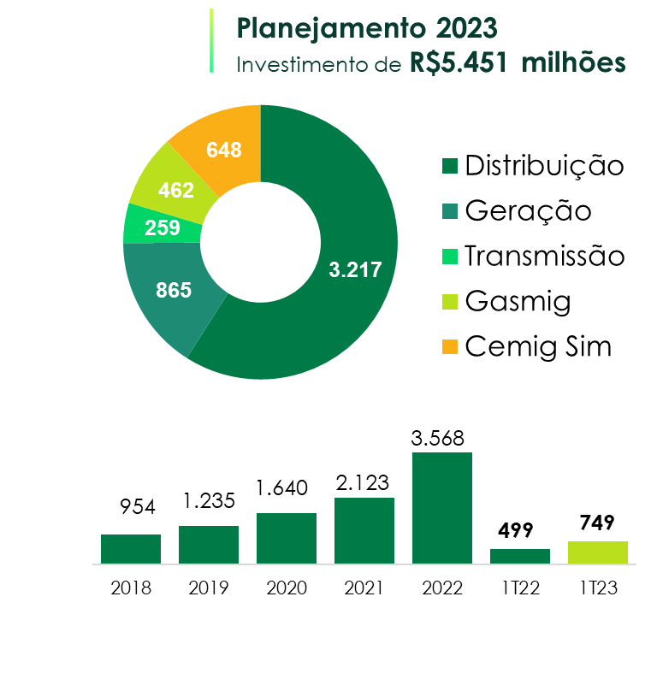
2.6 INVESTIMENTOS

VOLTAR

(Em milhares de Reais)
Descrição (milhares) | Realizado
 | Mar-23
Geração | 52

Transmissão | 34

Distribuição | 637

Holding | 26
Gasmig | 18
Cemig Sim | 8
TOTAL | 749

3.1 BP (Ativo)
3.1 BALANÇOS PATRIMONIAIS ATIVO

VOLTAR

(Em milhares de Reais)
 | Consolidado
 | 2023-03-31 | 2022-12-31
CIRCULANTE
Caixa e equivalentes de caixa | 325,711 | 292,980
Títulos e valores mobiliários | 1,290,745 | 1,352,359
Consumidores e revendedores | 859,249 | 982,643
Concessionários - transporte de energia | 104,797 | 112,706
Tributos compensáveis | 40,715 | 51,896
Imposto de renda e contribuição social a recuperar | 742,261 | 774,649
Dividendos a receber | 151,829 | 140,250
Ativo financeiro da concessão | 314,504 | 309,347
Ativos de contrato | 750,951 | 720,032
Outros ativos | 302,682 | 260,733
 | 4,883,444 | 4,997,595
Ativos classificados como mantidos para venda | 7,212 | -
TOTAL DO CIRCULANTE | 4,890,656 | 4,997,595

NÃO CIRCULANTE
Títulos e valores mobiliários | 6,073 | 5,105
Consumidores e revendedores | 4,017 | 63
Tributos compensáveis | 45,050 | 47,280
Depósitos vinculados a litígios | 176,160 | 174,461
Instrumentos financeiros derivativos | 709,067 | 702,734
Outros | 53,133 | 61,895
Ativo financeiro da concessão | 3,403,127 | 3,332,528
Ativos de contrato | 3,940,259 | 3,924,195
Investimentos | 3,383,432 | 3,355,051
Imobilizado | 2,353,568 | 2,356,699
Intangível | 935,900 | 974,169
Operações de arrendamento mercantil - direito de uso | 63,469 | 57,219
TOTAL DO NÃO CIRCULANTE | 15,073,255 | 14,991,399
TOTAL DO ATIVO | 19,963,911 | 19,988,994

3.2 BP (Passivo)
3.2 BALANÇOS PATRIMONIAIS PASSIVO

VOLTAR

(Em milhares de Reais)
 | Consolidado
 | 2023-03-31 | 2022-12-31
CIRCULANTE
Empréstimos e debêntures | 168,382 | 33,707
Fornecedores | 353,747 | 503,110
Imposto de renda e contribuição social | 63,498 | 109,881
Impostos, taxas e contribuições | 172,213 | 176,252
Encargos regulatórios | 108,196 | 116,248
Obrigações pós-emprego | 86,750 | 84,377
Juros sobre capital próprio e dividendos a pagar | 1,045,725 | 1,406,958
Salários e encargos sociais | 60,968 | 68,283
Instrumentos financeiros derivativos | 109,584 | 90,526
Instrumentos financeiros - Opção de venda | 705,171 | 672,416
Passivo de arrendamentos | 11,786 | 9,893
Outros passivos | 196,009 | 179,448
TOTAL DO CIRCULANTE | 3,082,029 | 3,451,099

NÃO CIRCULANTE
Empréstimos e debêntures | 4,833,118 | 4,925,359
Imposto de renda e contribuição social diferidos | 650,051 | 646,368
Impostos, taxas e contribuições | 361,382 | 361,301
Encargos regulatórios | 4,893 | 5,299
Obrigações pós-emprego | 1,084,530 | 1,112,069
Provisões | 397,885 | 397,040
Passivo de arrendamentos | 57,301 | 52,474
Outros passivos | 145,030 | 145,175
TOTAL DO NÃO CIRCULANTE | 7,534,190 | 7,645,085
TOTAL DO PASSIVO | 10,616,219 | 11,096,184

PATRIMÔNIO LÍQUIDO
Capital social | 5,473,724 | 5,473,724
Reservas de lucros | 3,628,085 | 3,628,085
Ajustes de avaliação patrimonial | (202,077) | (208,999)
Lucros acumulados | 447,960 | -
TOTAL DO PATRIMÔNIO LÍQUIDO | 9,347,692 | 8,892,810
TOTAL DO PASSIVO E DO PATRIMÔNIO LÍQUIDO | 19,963,911 | 19,988,994

4.1 DRE
4.1 DEMONSTRAÇÕES DOS RESULTADOS
1º TRIMESTRE 2023

VOLTAR

(Em milhares de Reais, exceto resultado por ação)
 | Consolidado
 | Jan a Mar/2023 | Jan a Mar/2022
RECEITA LÍQUIDA | 1,756,040 | 2,124,164

CUSTOS OPERACIONAIS
Custos com energia elétrica | (745,522) | (964,732)
Custos de construção | (26,833) | (50,696)
Custos de operação | (208,742) | (198,456)
 | (981,097) | (1,213,884)

LUCRO BRUTO | 774,943 | 910,280

DESPESAS OPERACIONAIS
Perdas de créditos esperadas | 75 | 1,173
Despesas gerais e administrativas | (29,569) | (32,666)
Outras despesas operacionais, líquidas | (77,203) | (72,199)
 | (106,697) | (103,692)

Resultado de equivalência patrimonial | 69,506 | 56,080
Resultado operacional antes do resultado financeiro e tributos sobre o lucro | 737,752 | 862,668

Receitas financeiras | 173,259 | 897,909
Despesas financeiras | (167,447) | (601,028)
Resultado antes do imposto de renda e contribuição social | 743,564 | 1,159,549

Imposto de renda e contribuição social correntes | (129,177) | (369,268)
Imposto de renda e contribuição social diferidos | (4,884) | 23,233
LUCRO LÍQUIDO DO PERÍODO | 609,503 | 813,514
Lucro básico e diluído por ação – R$ | 0.21 | 0.28

5. Fluxo de caixa
5.0 DEMONSTRAÇÕES DOS FLUXOS DE CAIXA
1º TRIMESTRE 2023

VOLTAR

(Em milhares de Reais)
 | Consolidado
 | Jan a Mar/2023 | Jan a Mar/2022
FLUXO DE CAIXA DAS ATIVIDADES OPERACIONAIS
Lucro líquido do período | 609,503 | 813,514
AJUSTES:
Depreciação e amortização | 81,143 | 81,877
Baixas de valor residual líquido de ativos financeiros da concessão, ativos de contrato, imobilizado e intangível | 3,722 | 54
Ajuste na expectativa do fluxo de caixa dos ativos financeiros e de contrato da concessão | (344,687) | (337,836)
Equivalência patrimonial | (69,506) | (56,080)
Ajuste referente à desvalorização em investimentos | 30,086 | -
Provisão para redução ao valor recuperável de ativos | 46,126 | -
Juros e variações monetárias | 143,809 | 129,016
Variação cambial de empréstimos | (103,814) | (842,700)
Ganho na alienação de ativo mantido para venda | (30,487) | -
Amortização do custo de transação de empréstimos | 2,107 | 605
Imposto de renda e contribuição social diferidos | 4,884 | (23,233)
Provisões para perdas operacionais, líquidas | 9,300 | 15,212
Variação do valor justo de instrumentos financeiros derivativos | 12,725 | 456,647
Variação do valor justo de instrumentos financeiros - Opção de venda | 32,755 | 27,427
Obrigações pós-emprego | 14,634 | 35,408
Outros | 3,552 | (11,313)
 | 445,852 | 288,598
(Aumento) redução de ativos
Consumidores e revendedores | 119,515 | (190,118)
Tributos compensáveis | 11,568 | 1,153
Imposto de renda e contribuição social a recuperar | 7,285 | (241,443)
Concessionários e transporte de energia | 7,909 | 20,051
Depósitos vinculados a litígios | 221 | (36,434)
Dividendos recebidos | - | -
Ativos financeiros da concessão e ativos de contrato | 221,948 | 153,935
Outros | (32,781) | (17,303)
 | 335,665 | (310,159)
Aumento (redução) de passivos
Fornecedores | (149,363) | (17,252)
Impostos, taxas e contribuições | (30,941) | (8,851)
Imposto de renda e contribuição social a pagar | 129,177 | 369,268
Salários e contribuições sociais | (7,315) | (4,738)
Encargos regulatórios | (8,458) | (6,660)
Obrigações pós-emprego | (26,717) | (24,804)
Outros | 1,626 | 56,756
 | (91,991) | 363,719
Caixa gerado pelas atividades operacionais | 689,526 | 342,158

Imposto de renda e contribuição social pagos | (150,457) | (2,613)
Juros pagos de empréstimos e debêntures | - | (25,390)
Juros pagos de arrendamentos | (106) | (57)
CAIXA LÍQUIDO GERADO PELAS ATIVIDADES OPERACIONAIS | 538,963 | 314,098

FLUXO DE CAIXA DAS ATIVIDADES DE INVESTIMENTO
Aportes em investimentos | (540) | -
Ganho na alienação de ativo mantido para venda | 30,487 | -
Imobilizado | (91,106) | (12,180)
Intangível | (3,010) | (440)
Títulos e valores mobiliários | 60,646 | 330,504
CAIXA LÍQUIDO GERADO (CONSUMIDO) PELAS ATIVIDADES DE INVESTIMENTO | (3,523) | 317,884

FLUXO DE CAIXA DAS ATIVIDADES DE FINANCIAMENTO
Juros sobre capital próprio e dividendos pagos | (500,000) | -
Pagamentos de empréstimos e debêntures | - | (409,512)
Pagamentos de arrendamentos | (2,709) | (3,071)
CAIXA LÍQUIDO CONSUMIDO PELAS ATIVIDADES DE FINANCIAMENTO | (502,709) | (412,583)

VARIAÇÃO LÍQUIDA DE CAIXA E EQUIVALENTES DE CAIXA | 32,731 | 219,399
Caixa e equivalentes de caixa no início do exercício | 292,980 | 123,071
CAIXA E EQUIVALENTES DE CAIXA NO FINAL DO PERÍODO | 325,711 | 342,470

